Solicitud gráfica
 | Área: | Matemáticas |  |  | Fecha:
 | Grado: | 9 |  |  | 2016-03-26
 | Título del tema: | Los ángulos inscritos |  |  | ¿Cuaderno de estudio o recurso? | Recurso
 | Editor: |  |  |  | Motor del recurso | F8

 | Código guión o recurso: | MA_09_10_REC110 | ← Para determinar este código, visite la hoja de Ayuda
 |  |  |  |  | ESPECIFICACIÓN DE ARCHIVOS A ENTREGAR
Núm. | Archivo Shutterstock o ruta en web | Imagen para: | Tipo | Ubicación de la imagen en el recurso F8 | Nombre imagen SMALL | Tamaño imagen SMALL | Nombre imagen ZOOM | Tamaño imagen ZOOM | Descripción | Observaciones
IMG01 | Imgen diseñada | Recurso F8 | Ilustración | Contenido | MA_09_10_REC110_IMG01.jpg | 643 x 450 px |  |  | Imagen inicial LA imagen de shutterstock: 1451428 Texto: En una circunferencia se pueden identificar regiones como su interior o exterior. Teniendo en cuenta las regiones de la circunferencia se pueden determinar diferentes tipos de ángulos: centrales, inscritos, semiinscritos, exteriores e interiores. | 
IMG02 | Imgen diseñada | Recurso F8 | Ilustración | Contenido | MA_09_10_REC110_IMG02.jpg | 643 x 450 px |  |  | Central Texto: Un ángulo central es aquel formado por dos radios, es decir, que su vértice es el centro de la circunferencia y su medida es igual a la del arco de circunferencia que determina. La medida del ángulo central MOP es igual a la del arco de circunferencia FQ01 FQ01: se encumentra en la carpeta de anexos. | 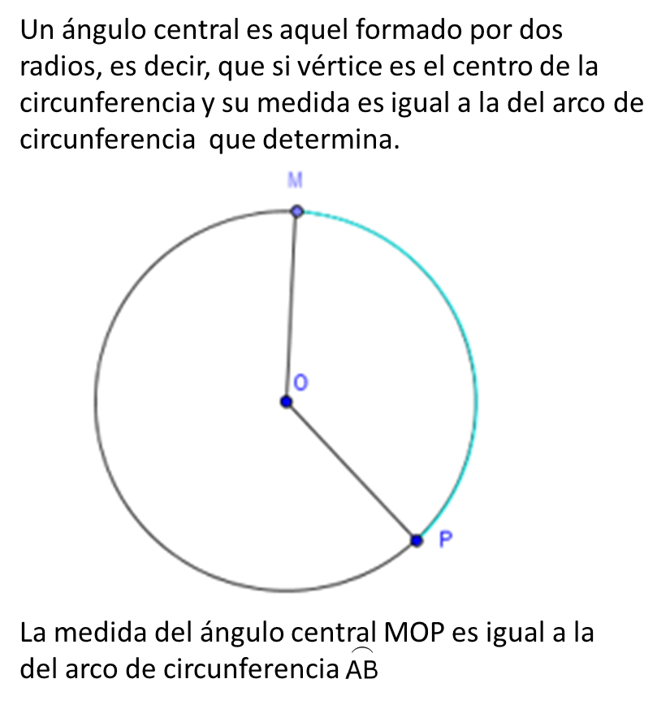
IMG03 | Imgen diseñada | Recurso F8 | Ilustración | Contenido | MA_09_10_REC110_IMG03.jpg | 643 x 450 px |  |  | Inscrito Texto: Un ángulo inscrito está formado por dos cuerdas que corresponden a sus lados y cuyo vértice pertenece a la circunferencia. En este tipo de ángulos se puede determinar un arco llamado arco interceptado. El ∡MNP es el ángulo inscrito y tiene como arco interceptado a FQ02. La medida del ángulo inscrito, es la mitad de la medida del arco interceptado, es decir: FQ03 FQ02 y FQ03: ver en carpeta de anexos. | 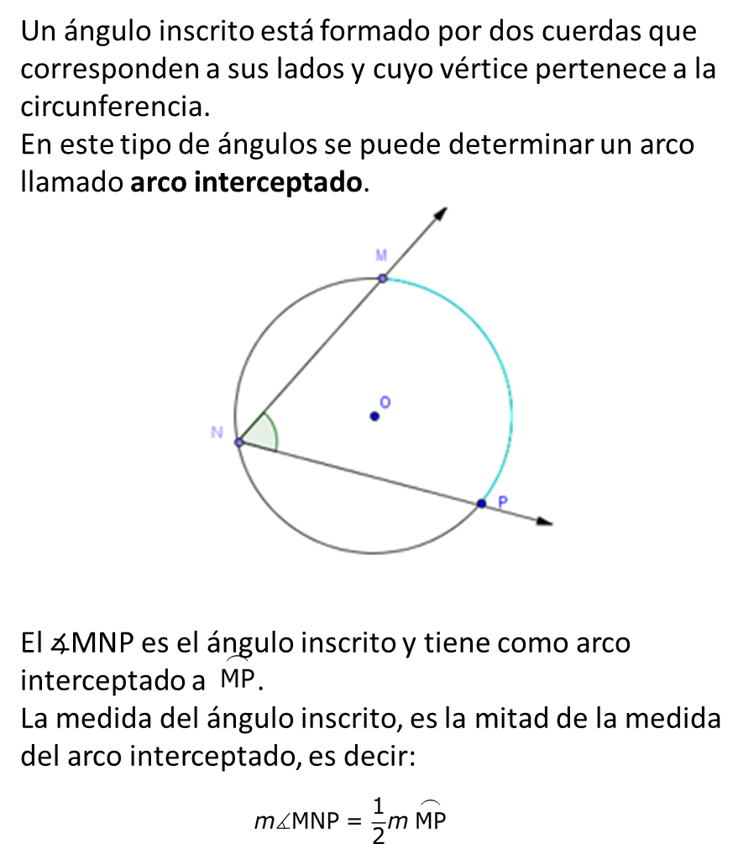
IMG04 | Imgen diseñada | Recurso F8 | Ilustración | Contenido | MA_09_10_REC110_IMG04.jpg | 643 x 450 px |  |  | Semiinscrito Texto: Un ángulo es semiinscrito en una circunferencia, si su vértice pertenece a ella, uno de sus lados contiene una cuerda y el otro es tangente a la circunferencia. El ∡RST es el ángulo semiinscrito en la circunferencia O y tiene como arco interceptado a FQ04. La medida de un ángulo semiinscrito en la circunferencia, es la mitad de la medida del arco interceptado, es decir: FQ05 FQ04 y FQ05: en carpeta de anexos. | 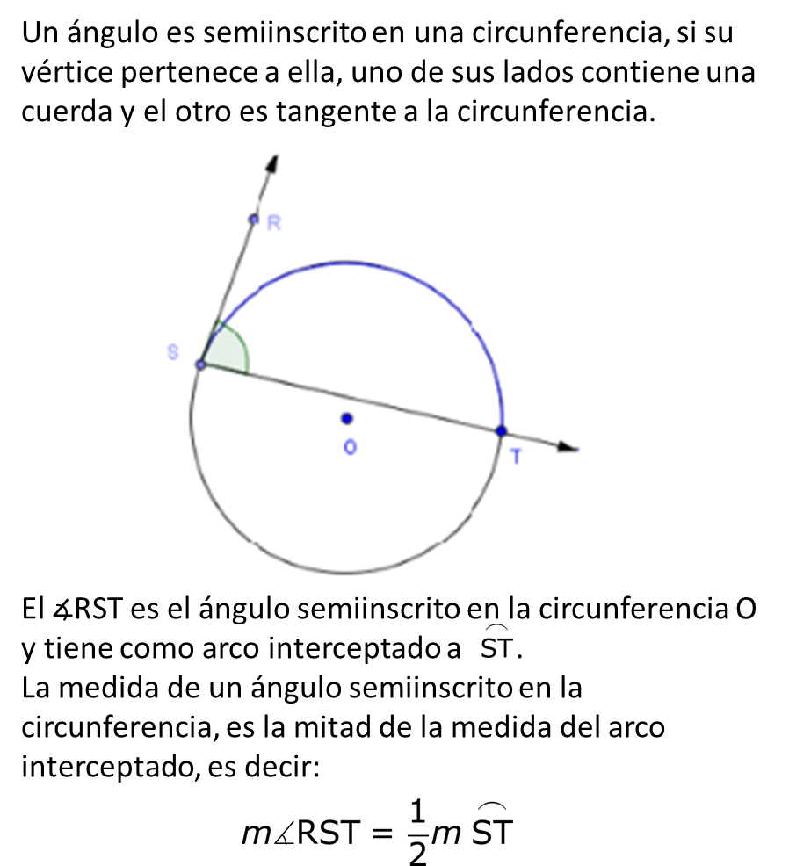
IMG05 | Imgen diseñada | Recurso F8 | Ilustración | Contenido | MA_09_10_REC110_IMG05.jpg | 643 x 450 px |  |  | Exterior Texto: Un ángulo exterior a la circunferencia, es aquel cuyo vértice está en el exterior de ella, y sus lados pueden estar formados por dos secantes, dos tangentes o una secante y una tangente a la circunferencia. Para los ángulos exteriores se cumple que: su medida es la mitad de la diferencia entre los arcos interceptados, por ejemplo: FQ06 FQ06: ver en carpeta de anexos. | 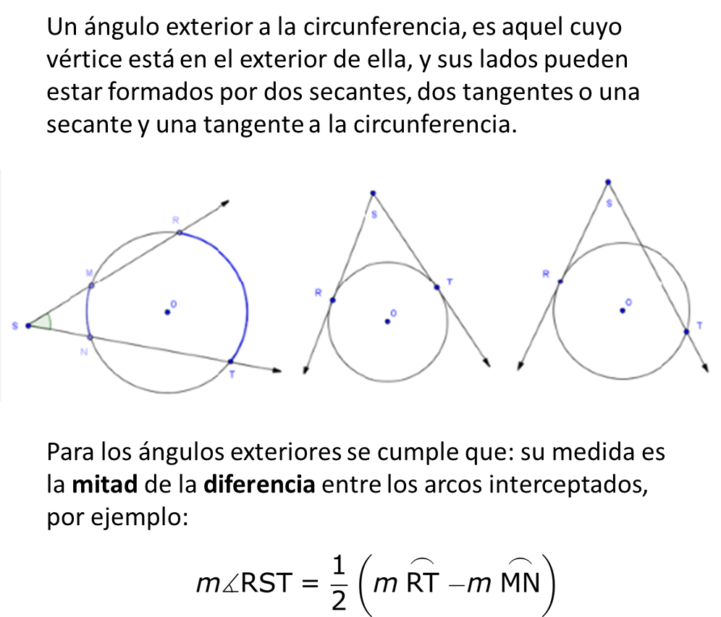
IMG06 | Imgen diseñada | Recurso F8 | Ilustración | Contenido | MA_09_10_REC110_IMG06.jpg | 643 x 450 px |  |  | Interior Texto: Un ángulo interior es aquel cuyo vértice se encuentra en el interior de la circunferencia y es diferente al centro. Para los ángulos interiores se cumple que: su medida es la mitad de la suma de las medidas de los arcos interceptados, por ejemplo: FQ07 FQ07: Ver en carpeta de anexos. | 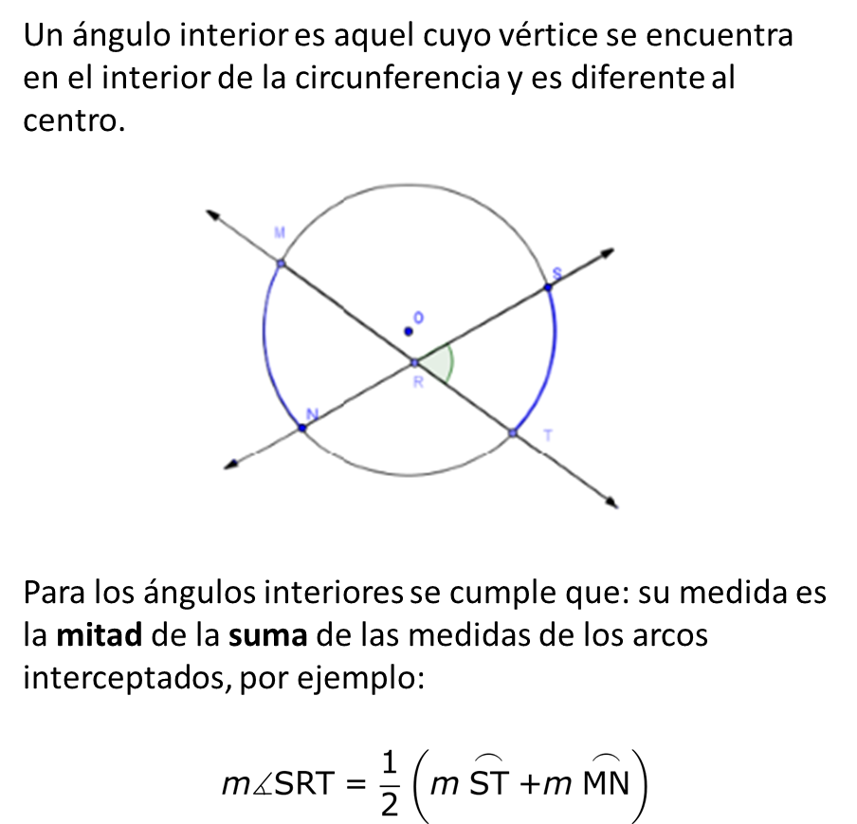
IMG07 | Imgen diseñada | Recurso F8 | Ilustración | Contenido | MA_09_10_REC110_IMG07.jpg | 643 x 450 px |  |  | Practica texto: Identifica el tipo de ángulo presentado y el valor desconocido en cada caso. Socializa las respuestas con tus compañeros. | 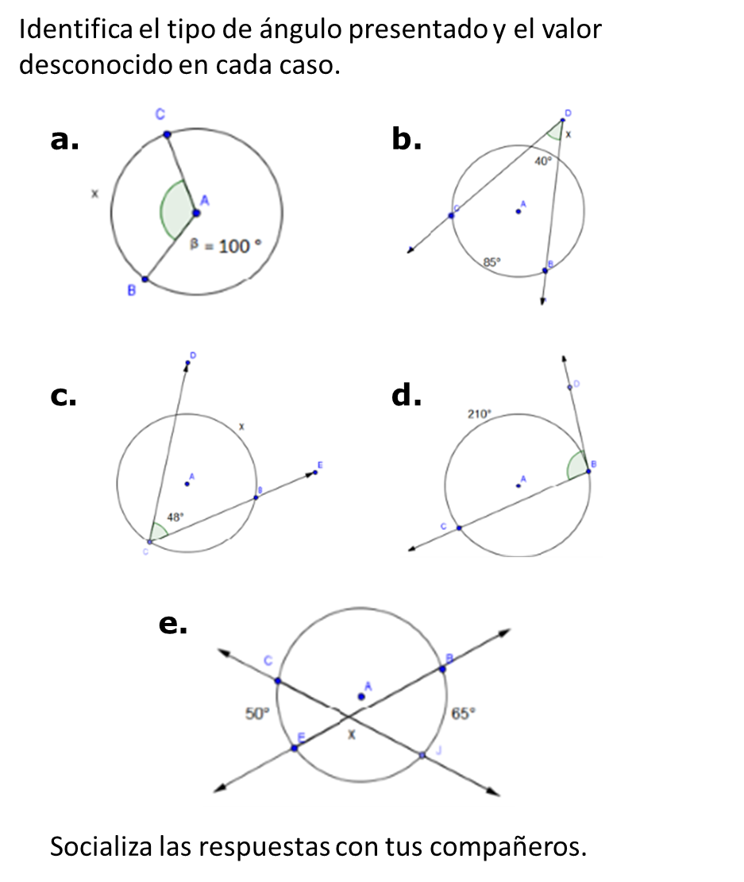

#REF! |  | #REF! |  |  | #REF! | #REF! | #REF! | #REF!

